Exercicio 01
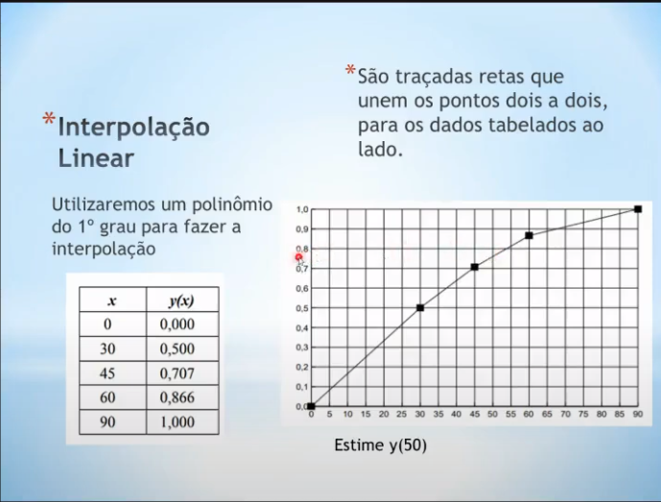
valores
x | y
0.000 | 0.000
30.000 | 0.500
45.000 | 0.707
60.000 | 0.866
90.000 | 1.000

Estimativa: | 50
A | B | Y
0.011 | 0.23 | 0.760

Exercicio 02
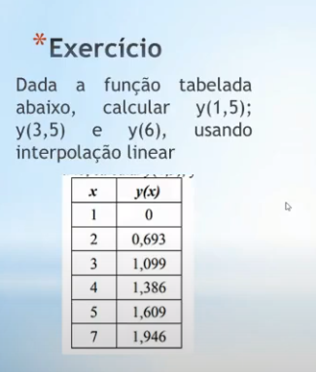
valores
x | y
1.000 | 0.000
2.000 | 0.693
3.000 | 1.099
4.000 | 1.386
5.000 | 1.609
7.000 | 1.946

Estimativa: | 1.5
A | B | Y
0.693 | -0.693 | 0.346

Estimativa: | 3.5
A | B | Y
0.287 | 0.238 | 1.243

Estimativa: | 6
A | B | Y
0.168 | 0.7665 | 1.777

Exercicio 03
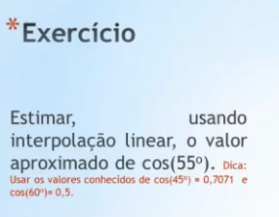
valores
x | y
-0.640 | 0.707
-0.420 | 0.500

Estimativa: | -0.5
A | B | Y
-0.941 | 0.10462727273 | 0.575

